スキャンの基礎知識
SBOM脆弱性スキャン検討レポート ①脆弱性スキャンの基礎知識(前提知識編)
Mythos対応(OSSリスク対策・SBOM導入) / 作成日: 2026-08-01 / 目的: SBOM脆弱性スキャンツール選定の前提となる「脆弱性DB」と「マッチング方式」の整理

1. 脆弱性スキャンの仕組み(処理の流れ)
処理の流れ | STEP 1 SBOM読込 コンポーネント一覧 (PURL / CPE / 名前+バージョン) | STEP 2 識別子の正規化 PURL・CPEを抽出し 照合キーに変換 | STEP 3 脆弱性DBと照合 OSV / GHSA / NVD / ディストロDB等と突合 | STEP 4 バージョン範囲判定 影響バージョン範囲に 該当するかを判定 | STEP 5 出力・トリアージ CVSS / KEV / EPSS / VEX で優先付け・消し込み
※ スキャン精度は「①どの脆弱性DBを使うか」「②どの識別子(CPE/PURL)でどうマッチングするか」でほぼ決まる。以下でこの2点を整理する。

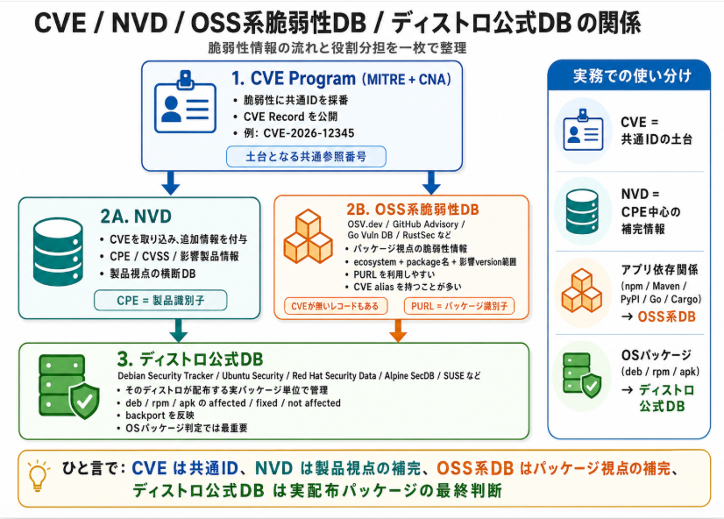
2. 主要な脆弱性データベース一覧(成り立ちとマッチングでの使われ方)
分類 | DB名(運営) | 成り立ち・目的 | 識別子・データ形式 | スキャナでのマッチング利用 | 2026年時点の留意点
基盤 (採番) | CVE (MITRE / CISA) | 1999年発足。脆弱性に世界共通ID(CVE-ID)を付与する「共通言語」。ベンダ・各国CERT等300超のCNA(採番機関)が分散発番。無償。 | CVE-YYYY-NNNNN CVE JSON 5.x | 単体でのマッチングにはほぼ使われず、全DBを横断する「相関キー」として機能。 | 2025年4月に米政府資金問題が顕在化(2026年1月に長期継続で決着)。特定DBへの単一依存リスクが実証された事例。
汎用 (網羅) | NVD (米NIST) | 2005年発足。CVEにCPE(製品識別子)・CVSS・CWEを人手で付与(エンリッチメント)し、機械処理可能なDBを提供。無償。 | CPE 2.3 NVD API 2.0(JSON) | CVEごとに定義されたCPE範囲(cpeMatch)と資産側CPEを突合する「CPEベースマッチング」の中核。 | ★最重要: 2026年4月、全件エンリッチメントを正式に放棄(KEV掲載CVE等のみ優先)。CPE未付与CVEが恒久的に発生し、NVD単独依存のスキャナは構造的な検知漏れを抱える。
OSS特化 | OSV.dev (Google / OpenSSF) | 2021年発足。各エコシステムの権威DB(GHSA・PyPI・RustSec・Go・ディストロ等18超のソース)をOSVスキーマで集約する分散型DB。無償。 | OSVスキーマ(JSON) PURL+エコシステム別バージョン範囲 | PURLベースマッチングの中核。API・全件zip・エコシステム別zipで照会可能。OSV-Scannerが参照実装。 | NVDバックログの影響を受けにくい構造で、言語系OSSスキャンの事実上の中核インフラ。レジストリ外のソフト(商用製品等)はカバー外。
OSS特化 | GitHub Advisory DB (GitHub) | OSSパッケージ脆弱性をGitHubセキュリティチームが人手で精査(reviewed)し、レジストリ上の実名・実バージョンに正規化。Dependabotの供給源。無償。 | GHSA-ID OSV形式で公開 | 言語パッケージ照合の一次ソースとして最も広く採用(Trivy・Grype・OSV等)。高精度。 | reviewed対象は12エコシステムのみ(Maven・npm・PyPI・NuGet・Go・Composer等)。C/C++・OS・商用製品は対象外。
OSS特化 | GitLab Advisory DB (GitLab) | 旧Gemnasium DB(2018年買収)。GitLab依存関係スキャンの供給源。毎時更新。 | CVE / GHSA / GMS-ID | GitLab製品は本体DB(遅延なし)を利用。外部ツールはMITライセンスのcommunity版(30日遅延)のみ利用可。 | TrivyのC/C++(Conan)検知はcommunity版に依存=約1ヶ月の検知遅延リスクとして運用設計に織り込みが必要。
ディストロ 公式 | Debian / Ubuntu / Red Hat / Alpine等 | 各ディストリビュータが自パッケージへの該当性・修正状況を公式判断。修正はバージョン番号を上げない「バックポート」で適用されるのが特徴。無償。 | Red HatはCSAF/VEXへ移行(OVALは2024年メンテモード化)。Debian JSON、Alpine secdb、Ubuntu USN等 | OSパッケージ照合の「正解ソース」。upstreamバージョンではなく修正済みリビジョン(例: 2.20.0-3.el8)で判定し、バックポート済みパッケージの誤検知を防止。 | ディストロが「影響なし/修正しない」と判断したCVEは表示されない=upstream基準のツールと検知数が異なる。監査説明用に基準の明文化が必要。
国内 | JVN / JVN iPedia (JPCERT/CC・IPA) | 国内の脆弱性ハンドリング(早期警戒パートナーシップ)の受け皿。iPediaは累計約26.5万件だが93%はNVD由来(実質NVDの日本語版+国内案件)。無償。 | JVN# / JVNDB-ID MyJVN API(XML) | 主要スキャナの一次マッチングには非採用。国産ソフトの脆弱性補足・日本語での報告書/当局説明の補完用。 | NVD由来が9割超のため、NVDエンリッチメント縮退の影響が波及する可能性。国内製品カバレッジ用と割り切るのが実務的。
優先付け | CISA KEV (米CISA) | 「実際に悪用が確認された」脆弱性のカタログ。米連邦民間機関には期限内修正の拘束的義務(BOD 22-01)。無償。 | CVE-ID+対応期限 (CSV / JSON) | 検知結果への「悪用実績フラグ」付与によるトリアージ(Trivy・Grype等が対応)。 | 検知の網羅用ではなく優先順位付け用。NVDも新方針でKEV掲載CVEを最優先エンリッチ対象(1営業日目標)としている。
優先付け | EPSS (FIRST.org) | 今後30日以内に悪用される確率を機械学習で日次予測するスコア。2025年3月にv4リリース。無償。 | CVE-IDごとの 確率スコア(0〜1) | 「EPSS≧閾値 または KEV掲載は即時対応」等の優先順位ルールへの組み込みが実務標準。 | スコアは予測値。単独でリスク受容の根拠とはせず、CVSS・KEVと組み合わせて使う。
消し込み | VEX (CSAF / OpenVEX / CycloneDX VEX) | SBOMと対になる文書。「この製品では当該CVEは affected / not_affected / fixed / 調査中」をサプライヤが機械可読で表明する枠組み。 | CSAF 2.0 VEX、OpenVEX、CycloneDX VEXの3形式が並存 | スキャナ(Trivyの--vex等)が読み込み、非該当CVEを消し込む=過検知の組織的抑制。 | 金融機関ではVEXの作成権限・承認フロー(リスク受容の統制)の設計が本丸。監査証跡として最も説明可能性が高い方式。

3. マッチング方式の比較(CPEベース vs PURLベース)
比較観点 | CPEベースマッチング(NVD方式) |  | PURL・エコシステムベースマッチング(OSV / GHSA方式)
識別子の例 | cpe:2.3:a:apache:log4j:2.14.1:*:*:*:*:*:*:* |  | pkg:maven/org.apache.logging.log4j/log4j-core@2.14.1 ※2025年12月にECMA-427として国際標準化
仕組み | NVDアナリストがCVEごとに該当CPE範囲を人手で定義し、資産側のCPEと突合する。 |  | パッケージレジストリ上の正規名で識別。アドバイザリ側も同じ名前空間+エコシステム固有のバージョン範囲(introduced/fixed)で記述するため、決定的に突合できる。
強み | 商用製品・アプライアンス・OSなど「レジストリの外」にあるソフトウェアを表現できる唯一の広範な語彙。 |  | 名前がレジストリ(Maven Central・npm等)で一意=命名揺れが原理的に生じない。発行が速く欠損が少ない。SBOM標準(CycloneDX/SPDX)がPURLをネイティブ保持し機械生成できる。
弱み | ①命名揺れ(apache:log4j か apache:logging_log4j か等)②人手付与の遅延・欠損(2026年4月以降は低優先CVEに恒久的に付与されない)③同名別製品の誤検知(false positive)。 |  | レジストリ外のソフト(商用製品・社内ビルドのC/C++・ベンダ改変版)、コピペ実装されたコード片は名前が存在せず照合不能。→「SBOMで全OSSは見えない」問題と直結。
主な採用ツール | OWASP Dependency-Check、Dependency-TrackのNVDアナライザ等 |  | Trivy・Grype・OSV-Scanner・Dependabot等(2026年時点の主流)。
バージョン範囲 判定の注意 | 範囲がupstream基準のため、ディストロのバックポート済みパッケージ(番号は古いが修正済み)を「脆弱」と誤検知する。 |  | semver・PEP440・Mavenなど比較規則がエコシステムごとに異なる。OSパッケージはディストロDB基準、言語パッケージはOSV/GHSA基準の「二層構造」が実務標準。

【最重要ポイント】 SBOMスキャンの精度は、スキャナ側のDBより先に「SBOM内の識別子(PURL)の品質」が律速となる。ロックファイル/ビルドツール連携で生成したSBOMほど照合精度が高く、SBOM生成ツールとスキャナを同系統で揃えると照合率が上がる(例: Trivy生成→Trivyスキャン)。また、NVDの2026年4月方針転換により、「PURLを一次キー(OSV/GHSA)+OS層はディストロDB+KEV/EPSSで優先付け+VEXで消し込み」の4点セットが2026年時点の実務標準構成。

